1. Toelichting
 | TOELICHTING BIJ HET PROGRAMMA VAN EISEN (PvE) VOOR CUSTOMER SERVICE PLATFORM
 | 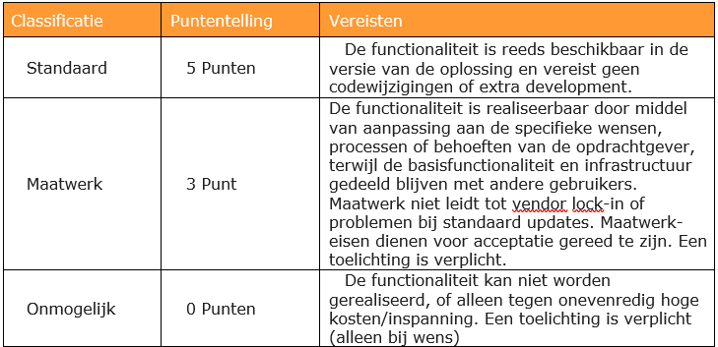 In dit Programma van Eisen (PvE) worden de eisen en wensen uitgevraagd voor een nieuw Customer Service Platform voor het CIBG. Alle eisen en wensen van de tabbladen maken integraal onderdeel uit van de gehele uitvraag en de uiteindelijke overeenkomst. U wordt als Inschrijver verzocht alle tabbladen naar waarheid in te vullen. Voor de eisen en wensen dient u aan te geven of u dit als 'Standaard', als 'Maatwerk' of niet ('Onmogelijk') kunt leveren. Hierbij ontvangt u voor elke eis en of wens dat als 'Standaard' wordt aangemerkt 3 punten, voor 'Maatwerk' 1 punt en voor 'Onmogelijk' 0 punten. In cel I7 van elk tabblad wordt het totaal aantal behaalde punten voor dit tabblad automatisch bijgehouden. De wijze waarop het PvE meetelt in de gunningsmethodiek is opgenomen in beschrijvend document in paragraaf 4.6. Subgunningscriterium kwaliteit 5: Programma van Eisen. De puntentoekenning in het programma van eisen werkt als volgt:

TOTAAL
Maximaal te behalen punten: |  | 2820 | Naam Inschrijver:
Behaalde punten: |  | 0 | Datum, Plaats:

